Blad1
Kunstwerkpaspoort |  |  |  |  | Versie | 1.0
 |  |  |  |  | Datum | 2016-11-25

Beheergegevens kunstwerk |  |  | Locatie/gemeente: Tilburg
SAP-nummer | 10877277 + 10770560 |  | 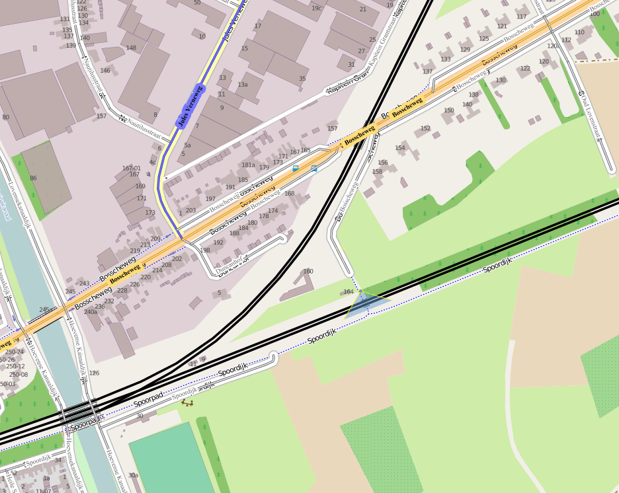
PGO-contractgebied | 20
Kunstwerknummer | KW20-125-0010
Kunstwerknaam | Spoorviaduct Mortelsestraat
Wegbeheerder | Gemeente Tilburg
Emplacement | Tb - Btl
Lijn- / Geocode | 125
Kilometrering (km) | 24.343
RDX / RDY - coördinaten | 136071.60 ,397208.28
Bouwjaar | 1920 (onderbouw) / 2001
Renovatie | 2001 (bovenbouw, nieuwe brug)
Baanclassificatie (baanurgentie) | Hoog
Functie | Ongelijkvloerse spoorkruising (spoorviaduct)
Foto kunstwerk
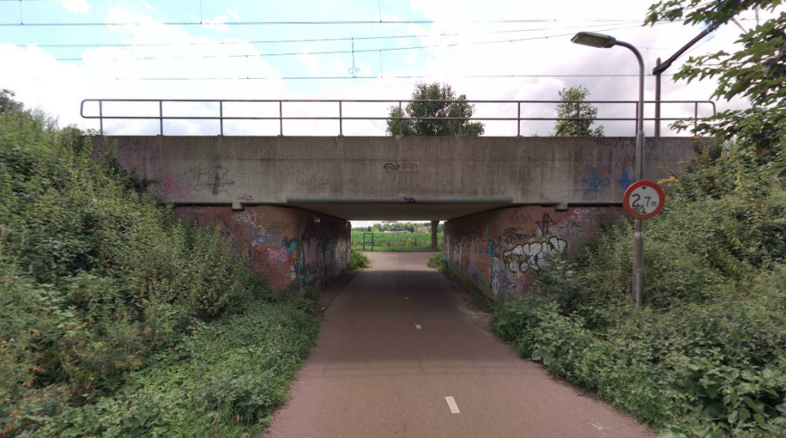

Kenmerken kunstwerk
Lengte (origineel, na renovatie) | Tot. lg. 15,9 m.; lg. dek 8,43m. |  | Constructietype | Spoorviaduct, gewapend betonnen dek op 2 steunpunten (2 landhoofden laaggefundeerd), statisch bepaald.
Breedte (origineel, na renovatie) | 2x1,705 + 3x0,02 + 2x4,0= 11,47m.
Constructiehoogte (BS tot OK dek) | 1,475 m. |  | Elektrificatie (V) | 1500V DC
Dekdikte (excl. Verharding) | Vast/Variabel | 0,65 tot 0,675m. | Montering en dektype | Plaatvormige dekconstructie
Aantal overspanningen | 1 st. |  | Aantal dekken | 2x spoordek van 4,0m. | Materiaal | Beton
Lengte hoofdoverspanning | 1 st. | 6,960 m. | Type oplegging | Rubber oplegblokken | Aantal: | 2 x2 st. per dek; Tot 2x2x2 = 8 st.
Lengte zij-overspanningen | N.v.t. | - | Voegovergang | Geen | Type | Dekoverstek met grondkering
Betonkwaliteit | Bekend | B35; Mk. 5b (c=50mm) | Aantal sporen | 2 st. ; 1 spoor per dek | Hoh afstand: | 4,020 m.
Staalkwaliteit (wapening) | Bekend | FeB500 HWL/HK | Scheve kruising | Nee | Graden | 90ᵒ
Doorrijhoogte | 2,70 m. (fietsverkeer) |  | Materiaal leuning | Staal, thermisch verzinkt, leuning naast onderhoudspad
Dimensies balkrooster (lxbxh) | N.v.t. (geen balkrooster)
Beoordeling Constructieve Veiligheid
Ontwerpnorm | NEN6723/VBB1995 (VOSB. 1963) |  | Overige belastingen
Ontwerpbelasting | D4/V100, laststelsel vlgs VOSB 1963 (150kN/250kN/270kN) |  | Ballastbed / Dir. spoorstaaf bevestiging | Doorgaand ballastbed | Dikte (in m.) | 0,8 m.
Ontwerpsnelheid | 140 km/h |  | Gronddekking | Geen gronddekking | Dikte (in m.) | -
Wapeningsconfiguratie bekend? |  |  | Uitbreidingen | Oorspr. onderbouw 1920; Renovatie onderbouw + verv. spoordek 2001
 | Tijdens het archiefonderzoek zijn gegevens gevonden (berekeningen, bestek of tekeningen) waaruit de ontwerpnorm en - belastingen bekend worden. In de gevonden berekening van KW20-125-0010 - Spoorviaduct Mortelsestraat is aangegeven dat het V.O.S.B.-laststelsel is aangehouden. In het jaar van het opstellen van het ontwerp (2000 , zie bestekstekening) was de NEN6723;1988/VBB1995 de vigerende ontwerpnorm. De toen vigerende spoorbelasting uit de NEN6723;1988/VBB1995 is identiek aan de spoorbelasting conform het laststelsel uit de VOSB1963. Het VOSB-laststelsel 150/250/270kN is in de berekening als spoorbelasting aangehouden. Het VOSB-laststelsel 3x150kN + gelijkm. verd. bel. 80 kN/m1 blijkt maatgevend. Voor een beschouwing van de constructieve veiligheid wordt verwezen naar het rapport van ProRail RAP 00115 met titel 'Spoorbelastingen op bruggen, verleden tot heden (2009)', versie 001, datum van kracht 01-04-2009. In deze rapportage is een vergelijking, middels equivalente Qm en Qv-lijnen, opgesteld van alle normen en spoorbelastingen uit het verleden tot tot 2009. De vigerende spoorbelastingen volgens de Eurocode zijn nog niet in RAP00115 opgenomen. Als ontwerpnorm NEN6723;1988 / V.B.B.1995 (laststelsel conform V.O.S.B. 1963) als ontwerpnorm is aangehouden, dan valt te concluderen: Buigcapaciteit: bij een overspanning van 7,0 m. is V.O.S.B. 1963 de maatgevende belasting. Dwarskrachtcapaciteit: bij deze overspanning is de V.O.S.B. 1963 eveneens maatgevend. Hoe de vigerende spoorbelastingen anno 2016 zich verhouden tot deze Qm- en Qv-lijnen is nog onbekend. De onbekendheid van de ontwerpbelastingen vormt een risico t.a.v. de constructieve veiligheid.
Risicoprofiel / risicoaspecten | Risicoprofiel o.b.v. bureaustudie | Risicoprofiel na opname (oktober 2016) | Toelichting op beoordeling risicoaspecten (resultaat opname)
Leeftijd kunstwerk |  |  | De leeftijd van het kunstwerk bedraagt anno 2016 15 jaar (bouwjaar 2002), onderbouw landhoofden dateert uit 1920, risico Geel.
Constructieve veiligheid |  |  | Zie opmerking t.a.v. constructieve veiligheid hierboven.
Aantastingen / Schades |  |  | Geen aantastingen aangetroffen, geen redenen waargenomen voor een verhoogd risico t.a.v. aantastingen/schades
Lekkage |  |  | Geen lekkages waargenomen.
Waterhuishouding |  |  | Geen lekkages of verzakkingen in de spoorbaan, geen zaken waargenomen die leiden tot verhoogd risico tav WHH
Oplegging dek |  |  | Niet opgenomen, vandaar 'Geel', echter geen reden om aan te nemen dat verhoogd risico aanwezig is.
Voegovergang / dilatatievoegen |  |  | Geen voegovergang, enkel een dilatatievoeg met afdekplaat, geen verhoogd risico waargenomen of te verwachten.
Overgang kunstwerk-aardebaan |  |  | Geen verzakkingen in de spoorbaan of 'zak'in het spoor waargenomen, kans laag op optreden verhoogd risico
Aanrijding constructie |  |  | Onderdoorgang wordt enkel door fiets- en voetgangers gebruikt, geen risico t.a.v. aanrijding van de constructie
Arbo-veiligheid (V&G / VGM) |  |  | Spoorbaan vrij toegankelijk via taluds, betreft verhoogd risico tav de toegang tot het spoor door onbevoegden
Aanvullende (specifieke) risicoaspecten
Leuning (conditie/conservering) |  |  | Leuningen verkeren (constructief) in prima staat, conservering thermisch verzink zonder natlaksysteem
Grondkerende constructies |  |  | Geen risico's t.a.v. grondkerende constructies, geen lekkages waargenomen, geen losgekomen taludbekleding
Opmerkingen na opname kunstwerk oktober 2016
Geen kunstwerkaanduiding (geel bordje) ProRail op het kunstwerk aanwezig. Aan de zuidzijde geen afscheiding van de spoorbaan aanwezig, spoorbaan via taluds vrij toegankelijk. Geen aantastingen of schades geconstateerd aan het spoordek, geen risico’s t.a.v. de veilige berijdbaarheid geconstateerd. Spoordek verweerd door klimatologische aanslag. Leuningen thermisch verzinkt (geen natlaksysteem aanwezig), leuning constructief in prima staat. Geen spoorbaan verzakkingen waargenomen (op afstand vanaf zone C) opgenomen. Geen redenen om aan te nemen dat hier verhoogde risico’s aanwezig zijn t.a.v. de overgang KW-baan, waterhuishouding en voegovergangen/dilataties. Dekconstructie bestaat uit 4 separate dekken, 2 spoordekken (1 dek per spoor) en 2 aparte bruggen t.p.v. kabelgoten en onderhouds-/voetpad. Opleggingen bestaande uit gewapend rubber oplegblokken, niet opneembaar i.v.m. hoogte metselwerk/onderbouw. Geen scheurvorming in beton zichtbaar en metselwerk zichtbaar. Metselwerk in goede staat, echter veel graffiti op metselwerk en beton aanwezig. Geen (extra) risico’s t.a.v. de top10 risico aspecten aan de onderbouw geconstateerd m.a.v. leeftijd onderbouw.
Documentatie
SAP basiskaart algemeen | 10770560 - SAP basiskaart algemeen.xlsx |  | Tekeningen | 520162_Bestekstekening vervanging spoorbruggen Mortelsestraat.pdf
Berekeningen | 530193_Berekening HR betonnen spoordek Mortelsestraat.pdf |  |  | 520164_Bestekstekening verv. spoorbruggen_Best. situatie.pdf
 |  |  | Inspecties | 520160_Inventarisatierapport HR Mortelsestraat_2002.pdf

Bestek | Geen
Advies
1) Nader onderzoek naar constructieve veiligheid is o.b.v. leeftijd, constructietype en geen geconstateerde mechanische of constructieve schadepatronen op korte termijn niet direct noodzakelijk. Op de middel lange termijn kunstwerk (5- tot 7-jaar) wordt geadviseerd een globale beschouwing te doen nadat ProRail de Qm- en Qv-lijnen van de spoorbelastingen conform de huidige vigerende Eurocode heeft uitgewerkt.
2) Afscherming / hekwerk aanbrengen zuidzijde onder- of bovenaan talud zodat spoorbaan niet vrij toegankelijk is. Termijn: <2 jaar, uiterste jaar van uitvoering 2018.

